準備
1.プロキシー設定
 | 1.1Eclipseの設定

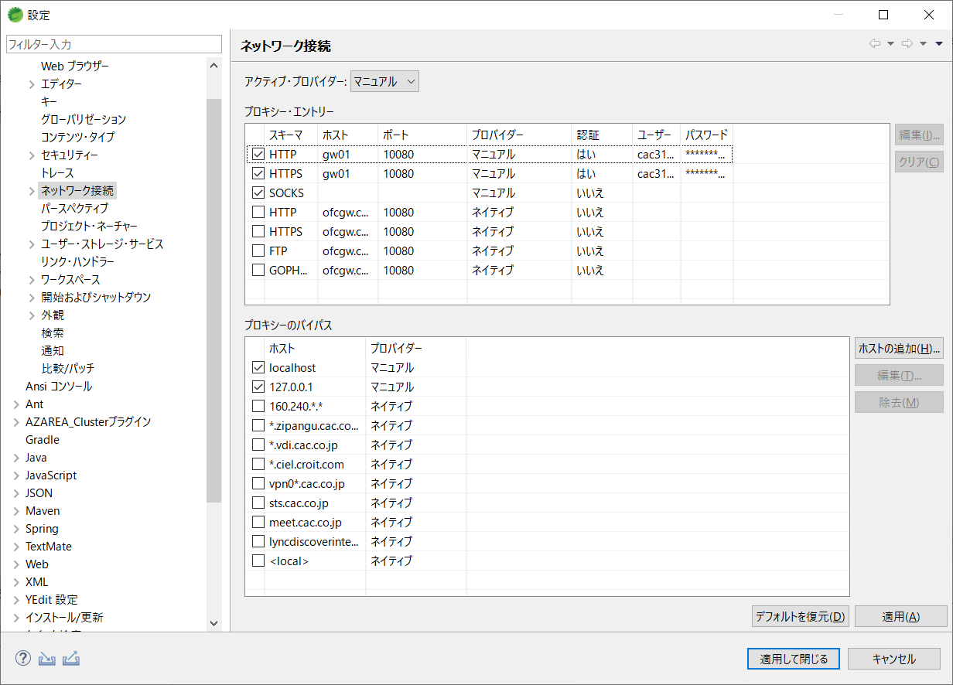

 | 1.2Mavenの設定
 | 参照サイト：https://maven.apache.org/guides/mini/guide-proxies.html

 | C:\Users\ユーザー名\.m2
 | ┗settings.xml | ←ない場合、新規作成

 | <settings> <proxies> <proxy> <id>gw01</id> <active>true</active> <protocol>http</protocol> <host>gw01</host> <port>10080</port> <username>ユーザー名</username> <password>パスワード</password> <nonProxyHosts>*.example.com</nonProxyHosts> </proxy> </proxies> </settings>

RESTful
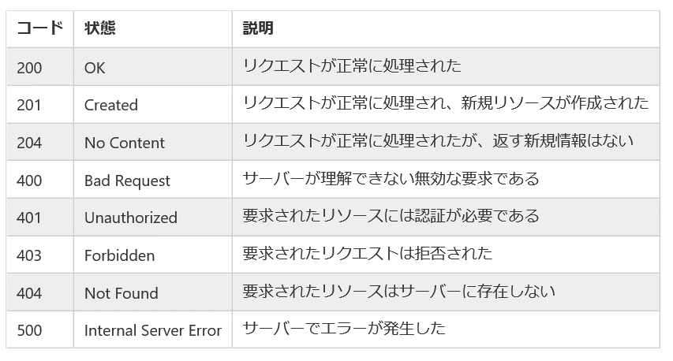
1.stateless
分かりやすい例：http://yohei-y.blogspot.com/2007/10/blog-post.html

2.アドレス指定可能なURI（Uniform Resource Identifier） | https://qiita.com/api/v2/users/TakahiRoyte
分かりやすい例：https://wa3.i-3-i.info/word1815.html | ※getなどは使わない、名詞を使う

3.インターフェースの統一
※HttpMethodシート参照

4.処理結果をHTTPステータスコードで返す

Spring Boot with Docker
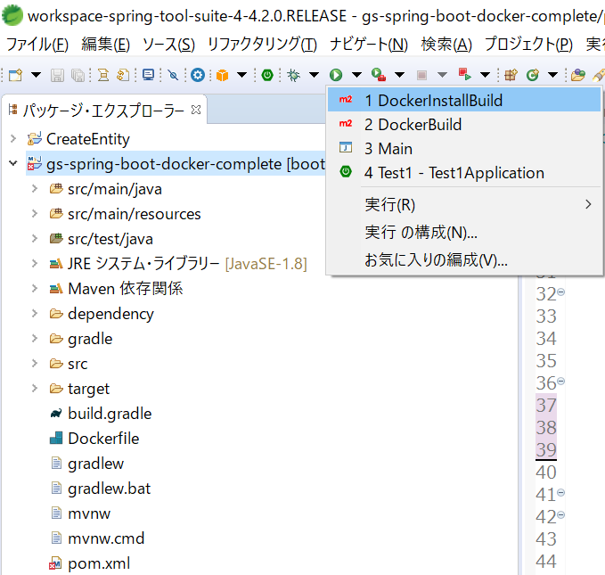
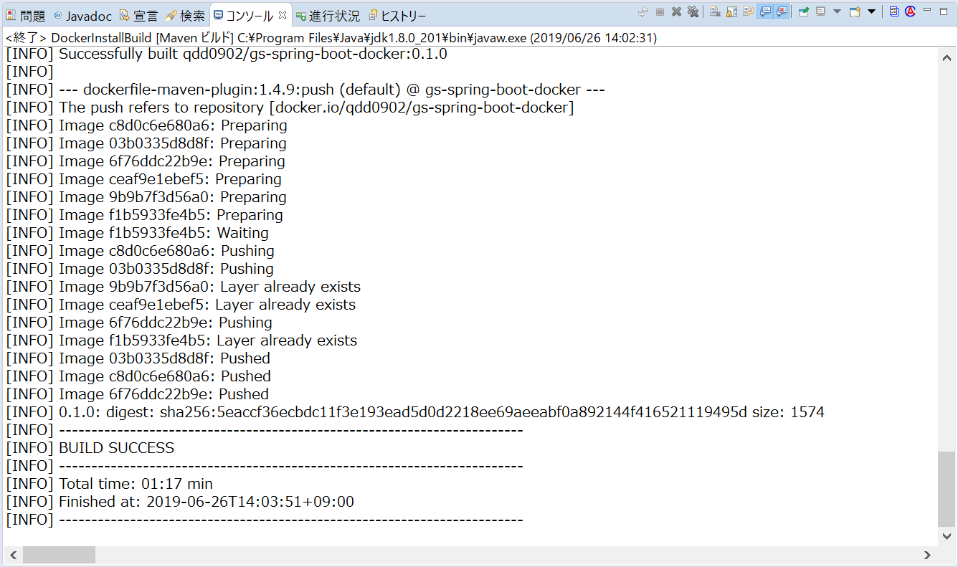
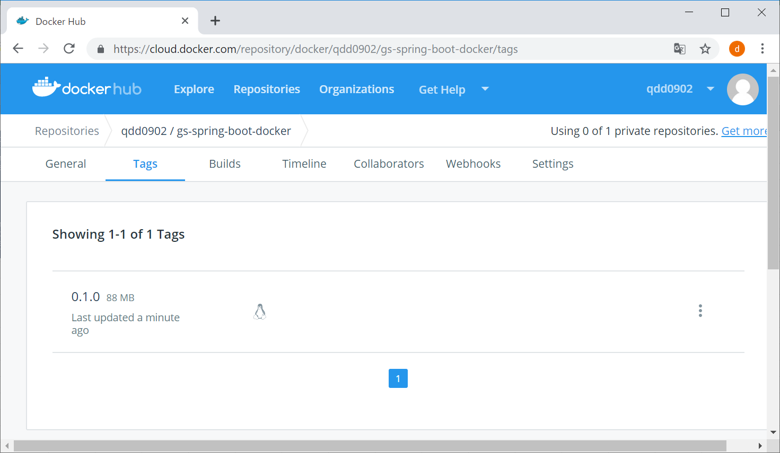
０.参照例
 | https://spring.io/guides/gs/spring-boot-docker/

1.プロジェクトのインポート

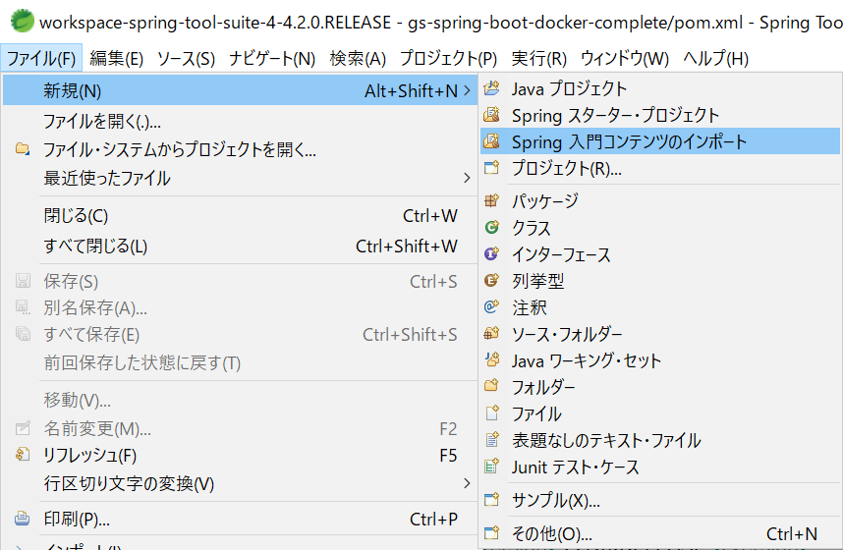

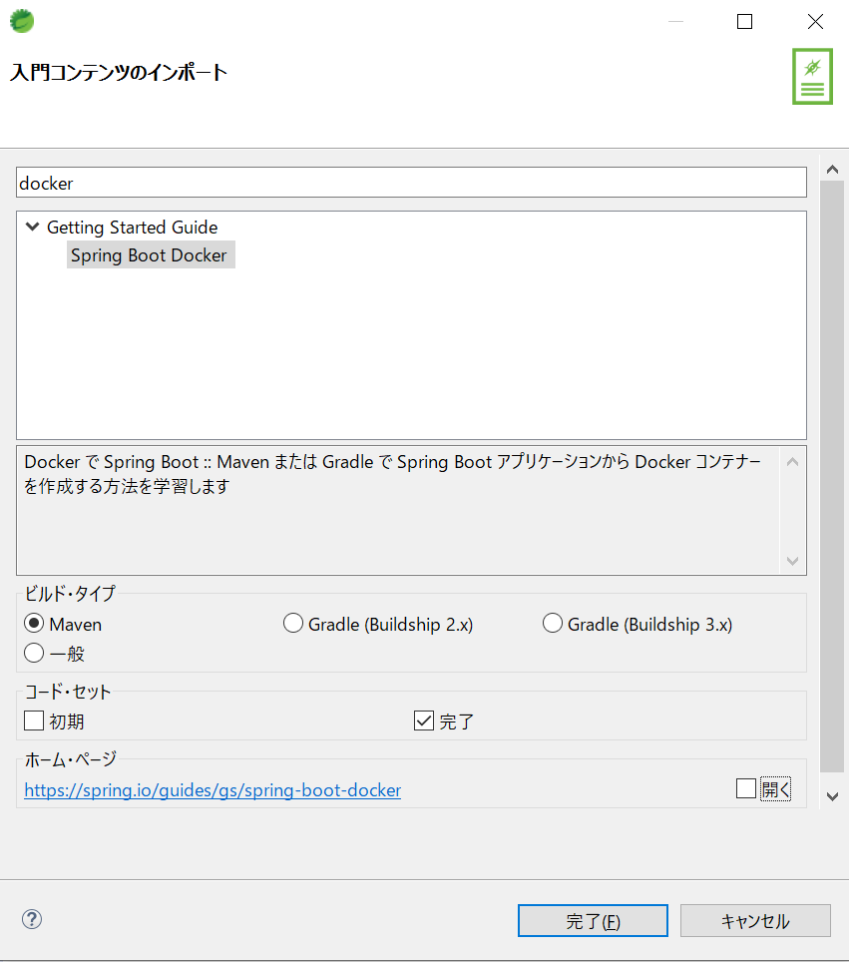

2.イメージのビルド
 | プロジェクトを右クリック→実行→実行の構成をクリック

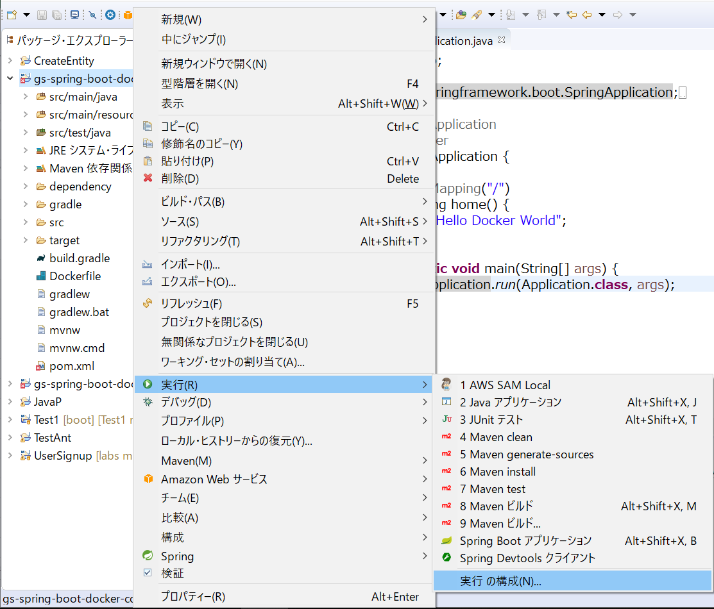

 | mavenビルドを右クリック→新規構成

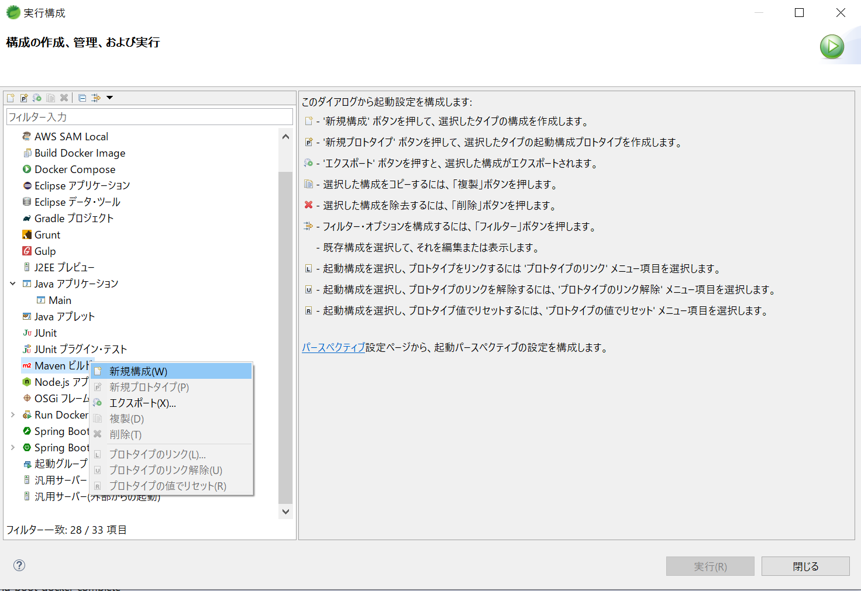

 | 下記のように値を設定し、適用を押下する
 | 適用したあと、実行を押下する

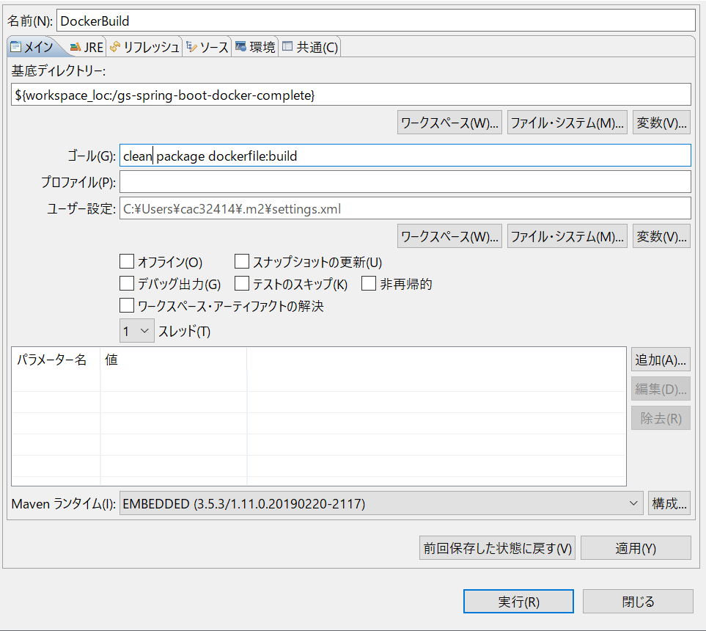

 | ビルド完成

 | イメージを確認

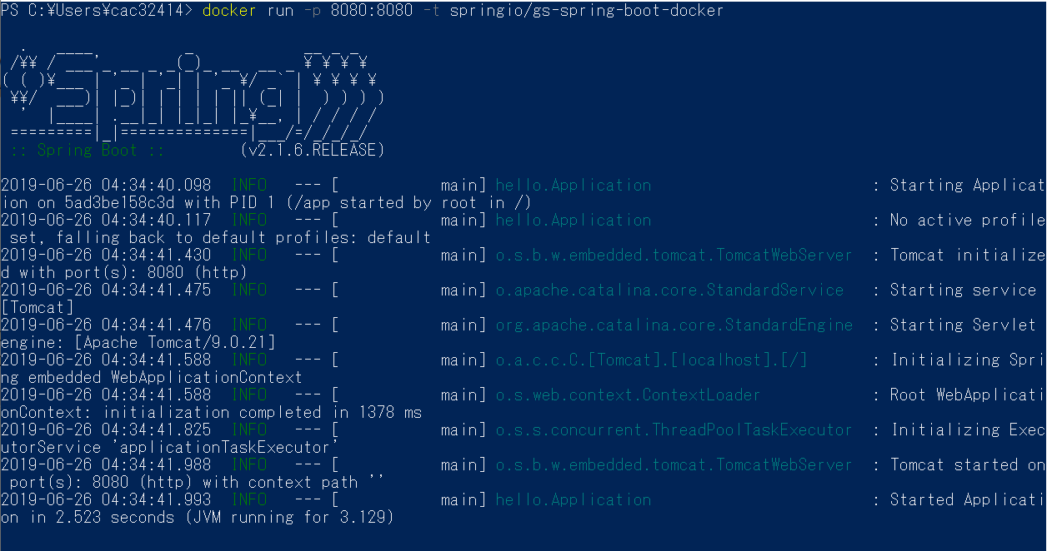

3.maven install を実行すると、自動buildとpushを実現

 | ①build

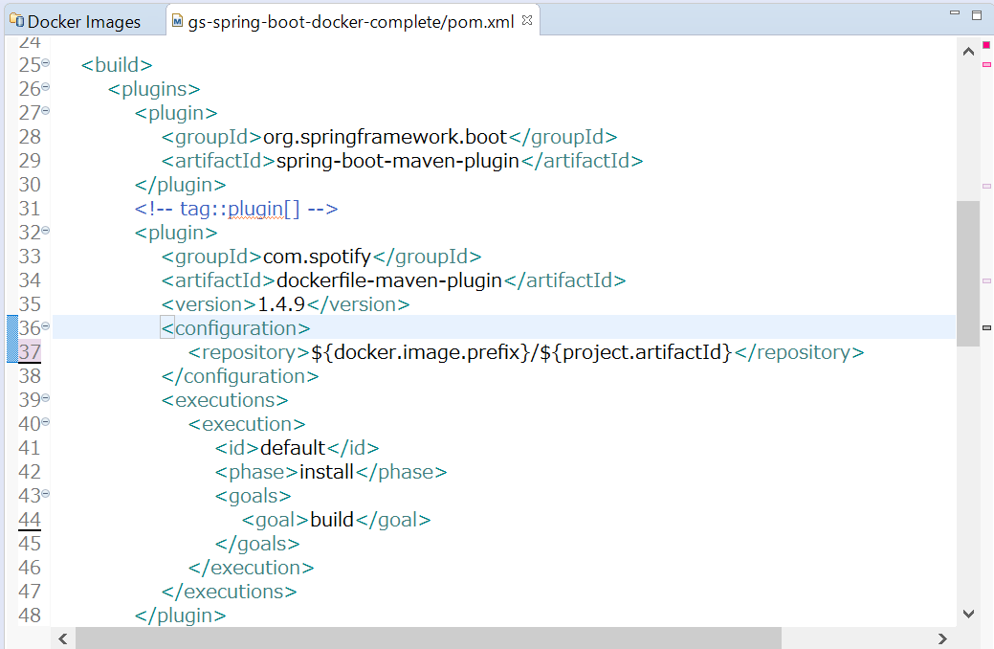
 | pom.xmlの変更
 |  |  | <executions> <execution> <id>default</id> <phase>install</phase> <goals> <goal>build</goal> <goal>push</goal> </goals> </execution> </executions>

 | mavenビルドの新規構成
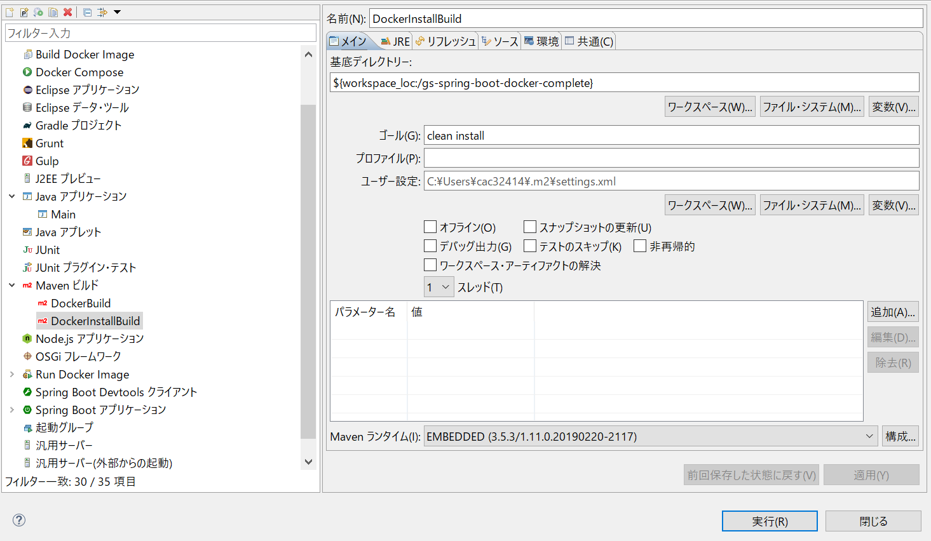

 | ②push

 | pom.xmlの変更

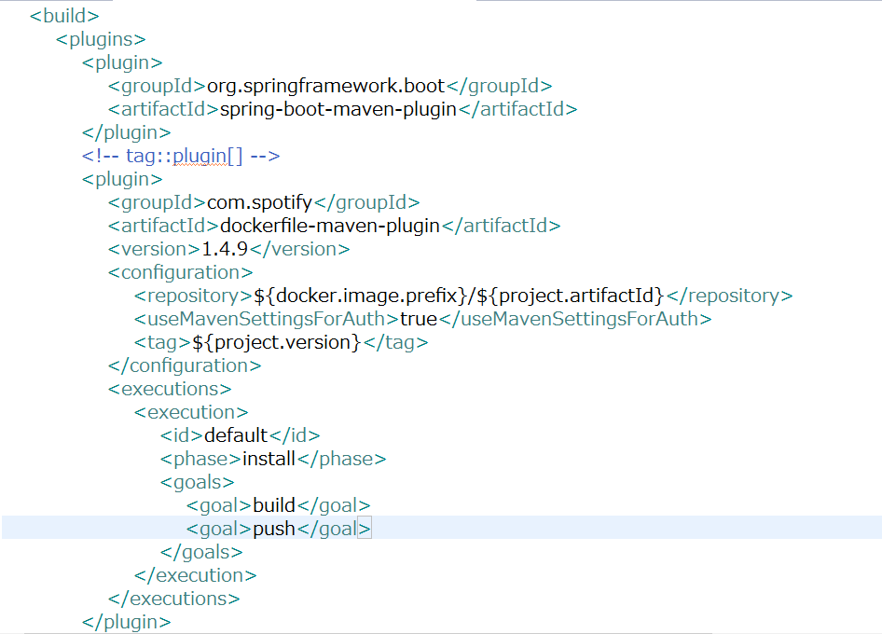

 |  | tagは設定しないと、latestを使用する

 | mavenのconfの変更

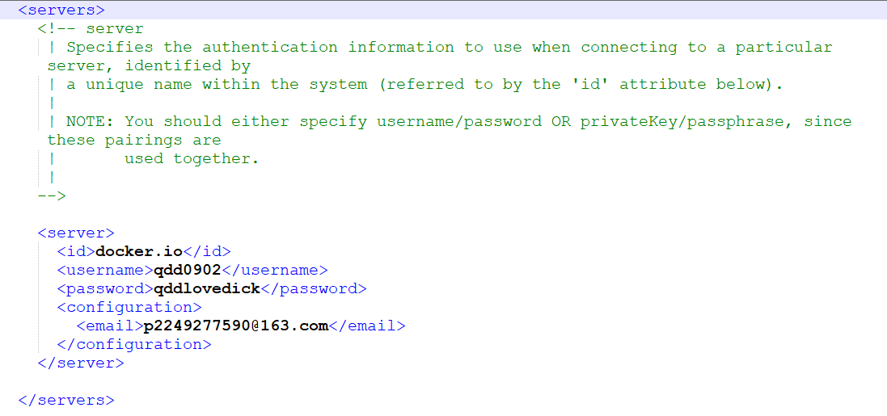
 |  |  | <server> <id>docker.io</id> <username>qdd0902</username> <password>qddlovedick</password> <configuration> <email>p2249277590@163.com</email> </configuration> </server>

 | ※maven confファイルのパス
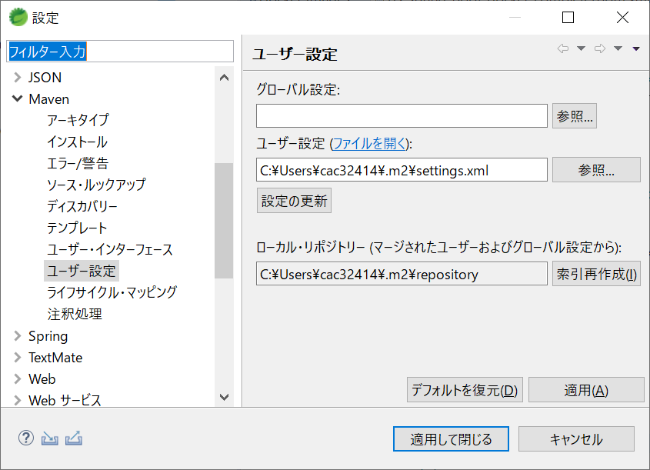

 | 実行する

Spring boot docker開発
1.Spring boot dockerの入門プロジェクトをインポート

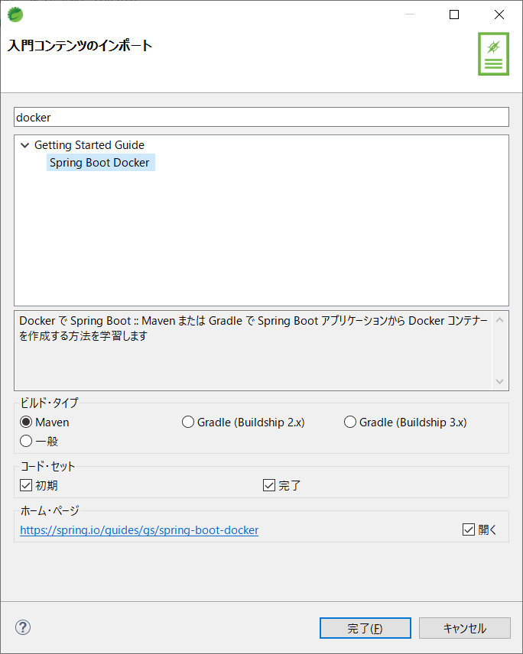

2.initial と completeの比較

 | initial | complete

 | 2.1.pom.xml
 |  | <packaging> 作成する成果物のパッケージング・タイプ、デフォルトはjar
 |  | <properties>の<docker.image.prefix>はユーザー定義変数、下のpom文で使う
 | <?xml version="1.0" encoding="UTF-8"?> <project xmlns="http://maven.apache.org/POM/4.0.0" xmlns:xsi="http://www.w3.org/2001/XMLSchema-instance" xsi:schemaLocation="http://maven.apache.org/POM/4.0.0 https://maven.apache.org/xsd/maven-4.0.0.xsd"> <modelVersion>4.0.0</modelVersion> <groupId>org.springframework</groupId> <artifactId>gs-spring-boot-docker</artifactId> <version>0.1.0</version> <parent> <groupId>org.springframework.boot</groupId> <artifactId>spring-boot-starter-parent</artifactId> <version>2.1.6.RELEASE</version> </parent> <properties> <java.version>1.8</java.version> </properties> | <?xml version="1.0" encoding="UTF-8"?> <project xmlns="http://maven.apache.org/POM/4.0.0" xmlns:xsi="http://www.w3.org/2001/XMLSchema-instance" xsi:schemaLocation="http://maven.apache.org/POM/4.0.0 https://maven.apache.org/xsd/maven-4.0.0.xsd"> <modelVersion>4.0.0</modelVersion> <groupId>org.springframework</groupId> <artifactId>gs-spring-boot-docker</artifactId> <version>0.1.0</version> <packaging>jar</packaging> <name>Spring Boot Docker</name> <description>Getting started with Spring Boot and Docker</description> <parent> <groupId>org.springframework.boot</groupId> <artifactId>spring-boot-starter-parent</artifactId> <version>2.1.6.RELEASE</version> <relativePath /> </parent> <properties> <docker.image.prefix>springio</docker.image.prefix> <java.version>1.8</java.version> </properties>

 |  | dockerfile-maven-plugin：build process for a Java service can output a Docker image that runs the service.
 |  | maven-dependency-plugin：resolve the artifact from the repository and place a copy in the specified location

 | <build> <plugins> <plugin> <groupId>org.springframework.boot</groupId> <artifactId>spring-boot-maven-plugin</artifactId> </plugin> </plugins> </build> | <build> <plugins> <plugin> <groupId>org.springframework.boot</groupId> <artifactId>spring-boot-maven-plugin</artifactId> </plugin> <!-- tag::plugin[] --> <plugin> <groupId>com.spotify</groupId> <artifactId>dockerfile-maven-plugin</artifactId> <version>1.4.9</version> <configuration> <repository>${docker.image.prefix}/${project.artifactId}</repository> </configuration> </plugin> <!-- end::plugin[] --> <!-- tag::unpack[] --> <plugin> <groupId>org.apache.maven.plugins</groupId> <artifactId>maven-dependency-plugin</artifactId> <executions> <execution> <id>unpack</id> <phase>package</phase> <goals> <goal>unpack</goal> </goals> <configuration> <artifactItems> <artifactItem> <groupId>${project.groupId}</groupId> <artifactId>${project.artifactId}</artifactId> <version>${project.version}</version> </artifactItem> </artifactItems> </configuration> </execution> </executions> </plugin> <!-- end::unpack[] --> </plugins> </build>

 | <dependencies> <dependency> <groupId>org.springframework.boot</groupId> <artifactId>spring-boot-starter-web</artifactId> </dependency> <dependency> <groupId>org.springframework.boot</groupId> <artifactId>spring-boot-starter-test</artifactId> <scope>test</scope> </dependency> </dependencies> | <dependencies> <dependency> <groupId>org.springframework.boot</groupId> <artifactId>spring-boot-starter-web</artifactId> </dependency> <dependency> <groupId>org.springframework.boot</groupId> <artifactId>spring-boot-starter-test</artifactId> <scope>test</scope> </dependency> </dependencies>

 | 2.2.Dockerfile（imageを作成するため、Dockerfileを定義する）

 | なし | FROM openjdk:8-jdk-alpine VOLUME /tmp ARG DEPENDENCY=target/dependency COPY ${DEPENDENCY}/BOOT-INF/lib /app/lib COPY ${DEPENDENCY}/META-INF /app/META-INF COPY ${DEPENDENCY}/BOOT-INF/classes /app ENTRYPOINT ["java","-cp","app:app/lib/*","hello.Application"]

 | 2.3Application（Docker Containerの動作を確認するため、Controllerで簡単なResponseを定義する）

 | package hello; import org.springframework.boot.SpringApplication; import org.springframework.boot.autoconfigure.SpringBootApplication; @SpringBootApplication public class Application { public static void main(String[] args) { SpringApplication.run(Application.class, args); } } | package hello; import org.springframework.boot.SpringApplication; import org.springframework.boot.autoconfigure.SpringBootApplication; import org.springframework.web.bind.annotation.RequestMapping; import org.springframework.web.bind.annotation.RestController; @SpringBootApplication @RestController public class Application { @RequestMapping("/") public String home() { return "Hello Docker World"; } public static void main(String[] args) { SpringApplication.run(Application.class, args); } }

JPAエンティティクラス生成
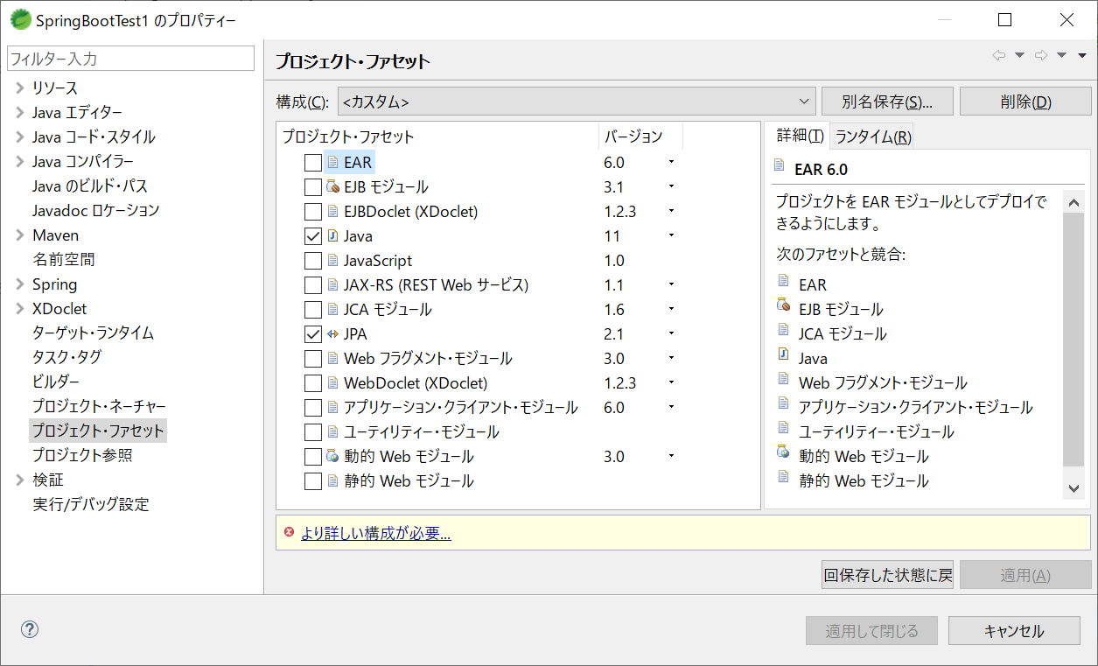
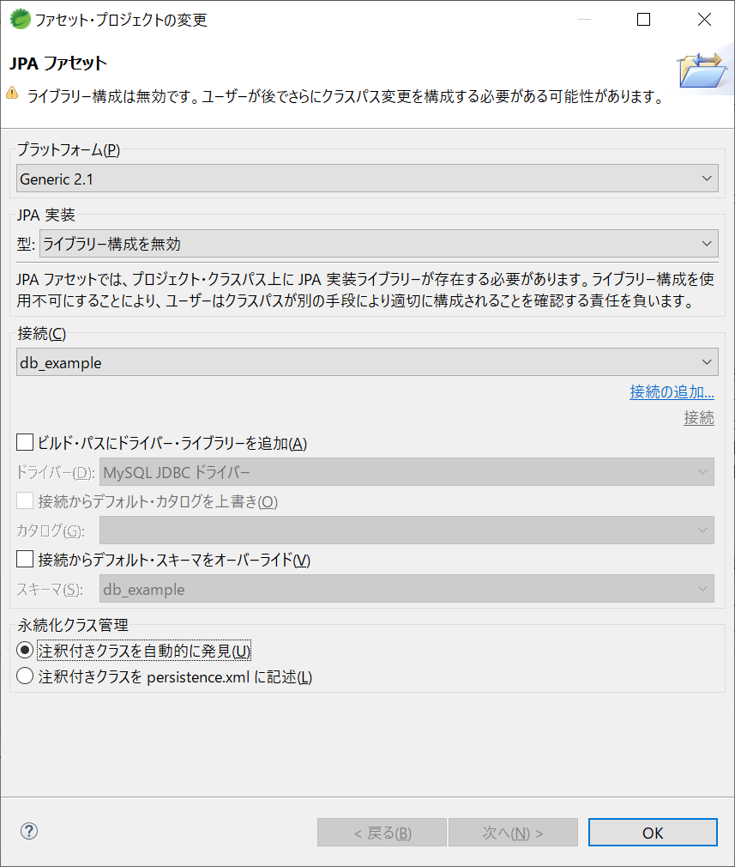
JPAエンティティクラス生成手順

 | 1.JPA Toolsをインストール

 | 1.1下記公式サイトからインストールしたいバージョンのURLを取得する
 | https://www.eclipse.org/webtools/dali/downloads.php

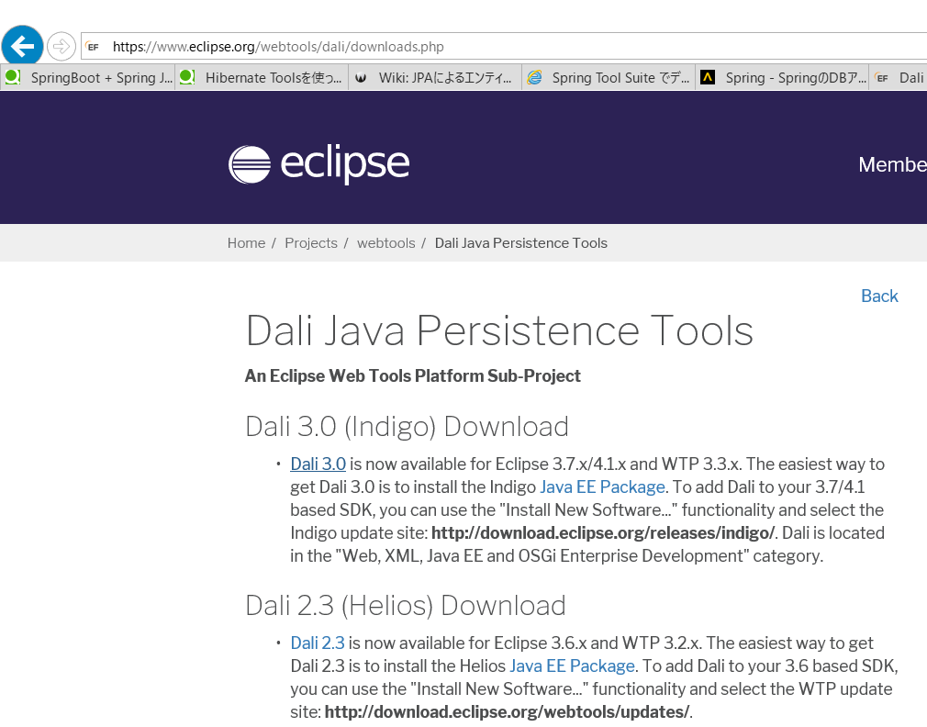

 | 1.2EclipseのHelp → 新規softwareのインストール

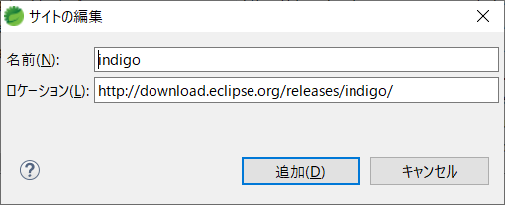

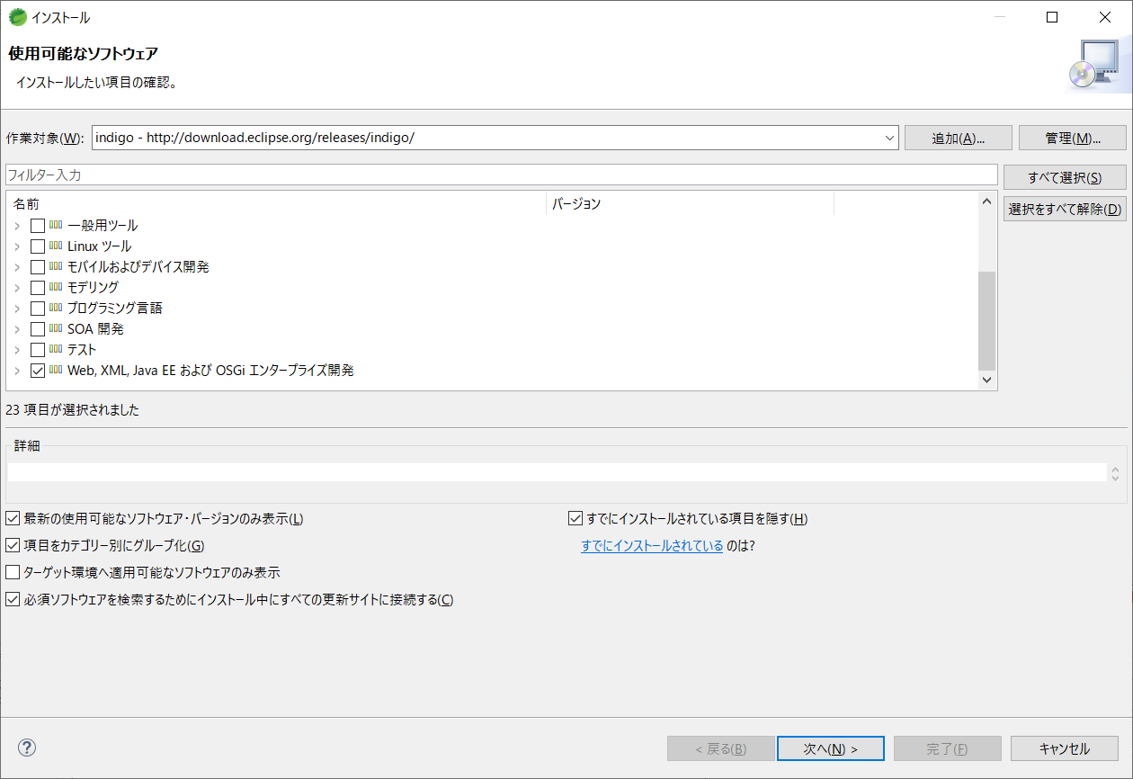

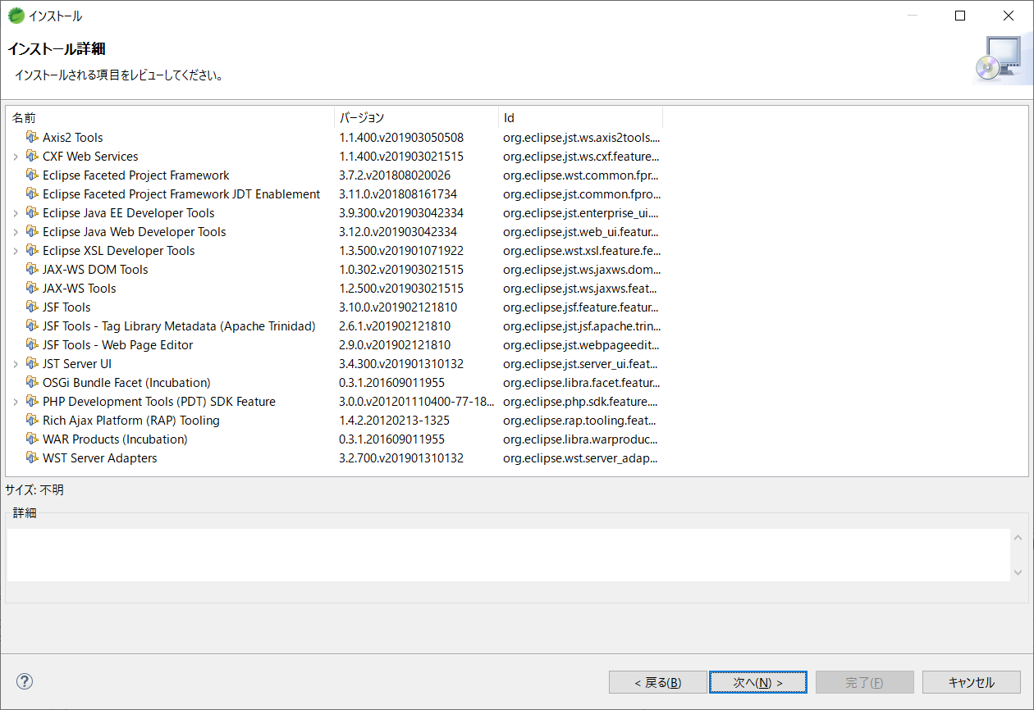

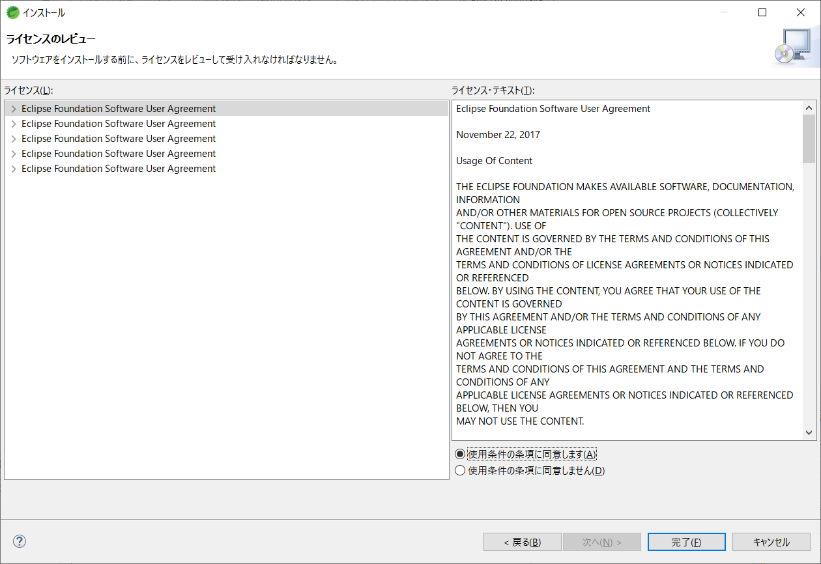

 | 2.JPAプロジェクトを生成する

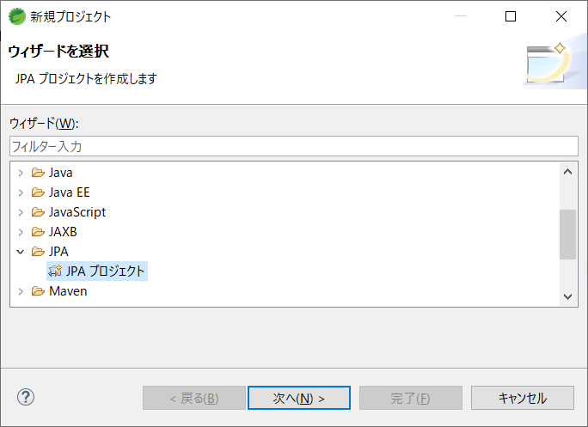

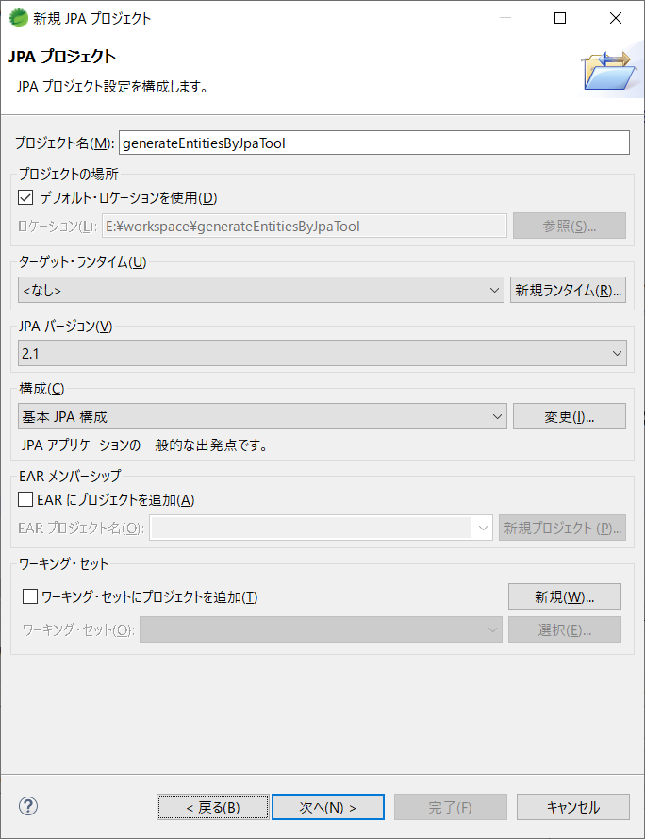

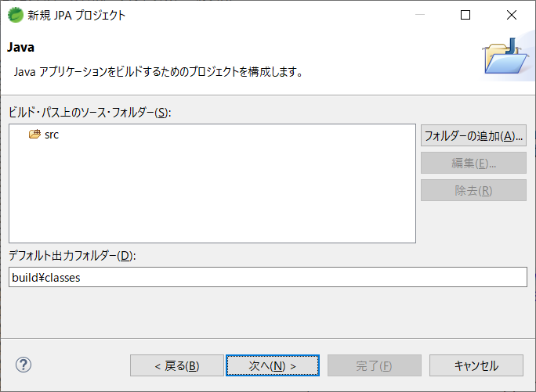

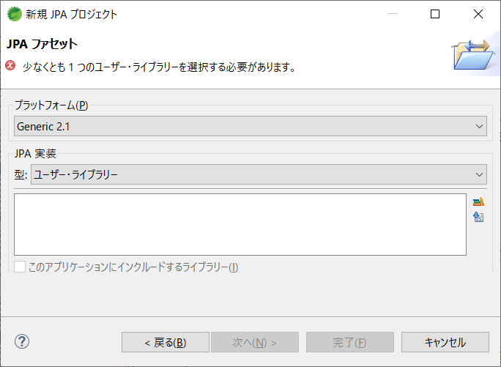

最新バージョンのライブラリをダウンロードする

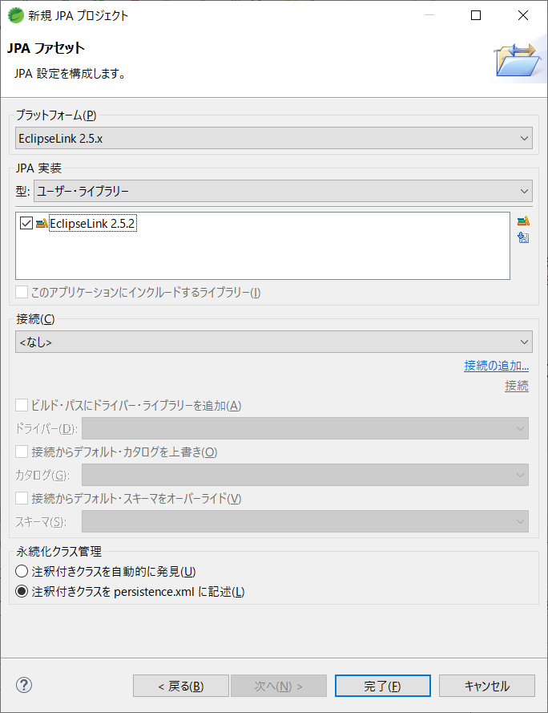

 | 3.DBからエンティティクラスを生成する

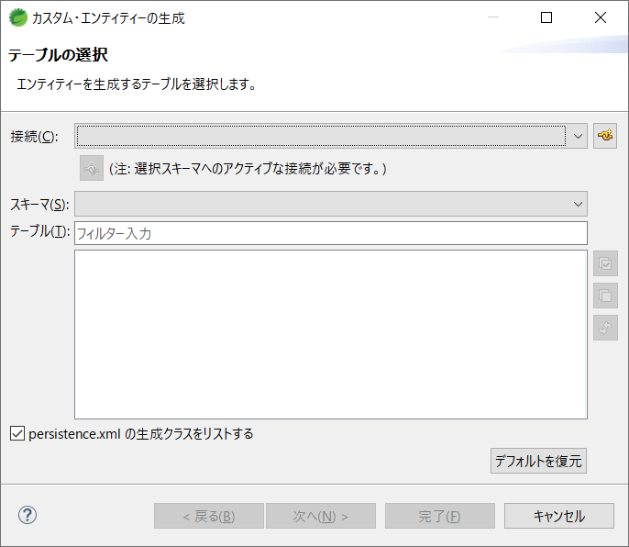

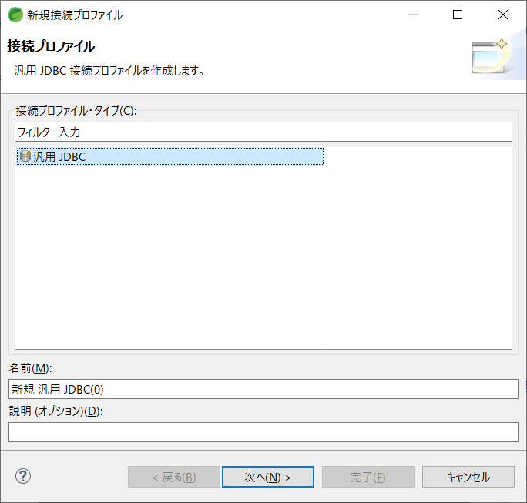
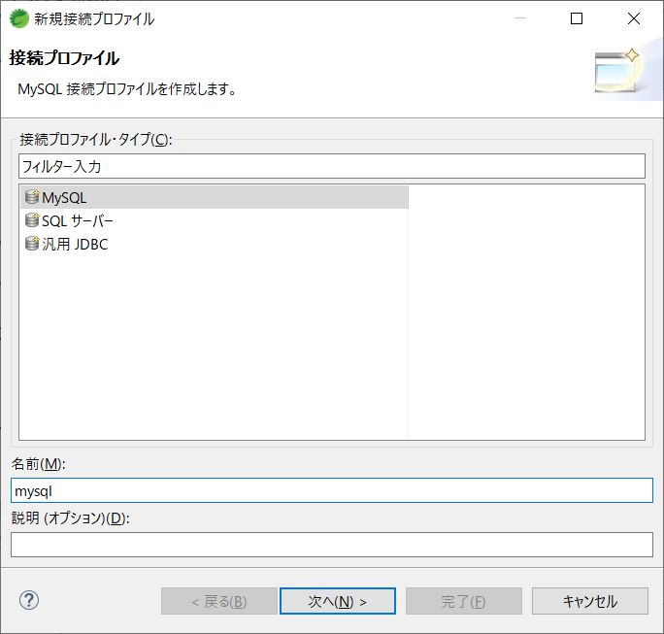

適当なJDBCがないので、「JDBCツールインストール」シートを参考してJDBCをインストールする必要がある

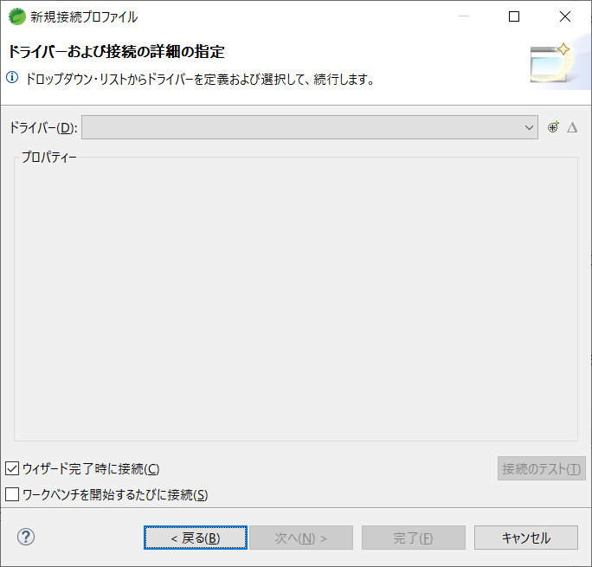

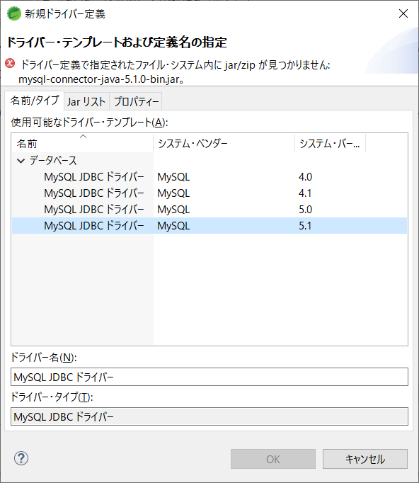

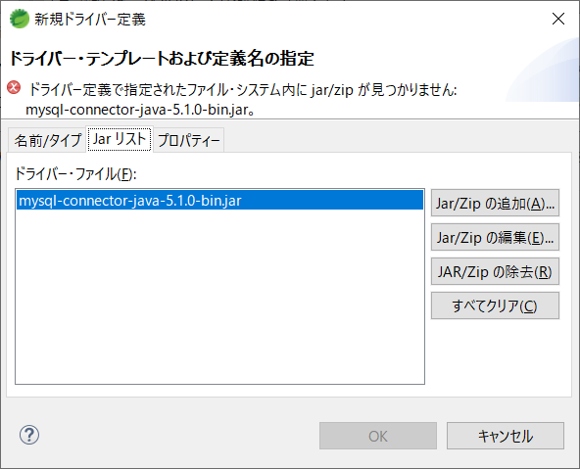
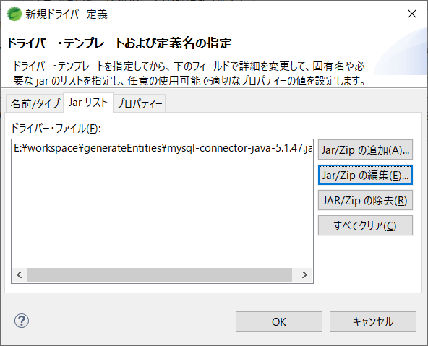

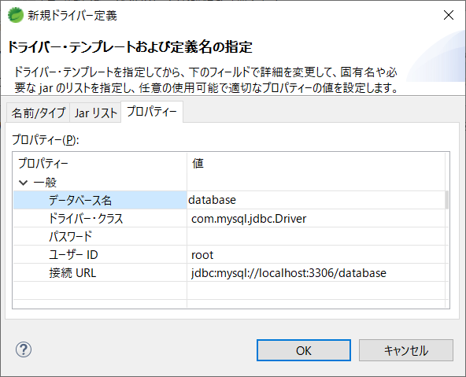

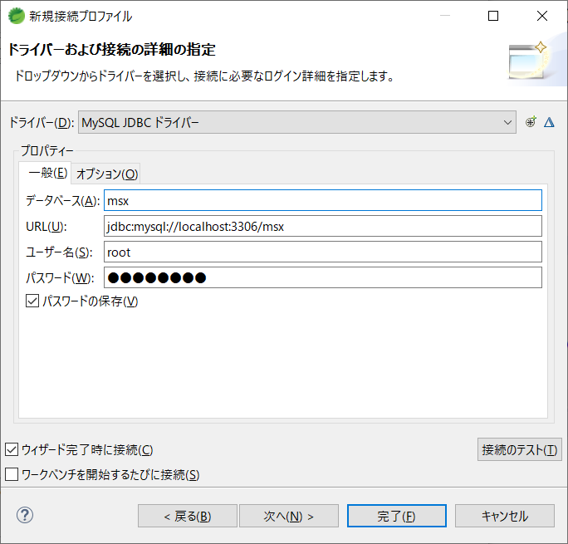

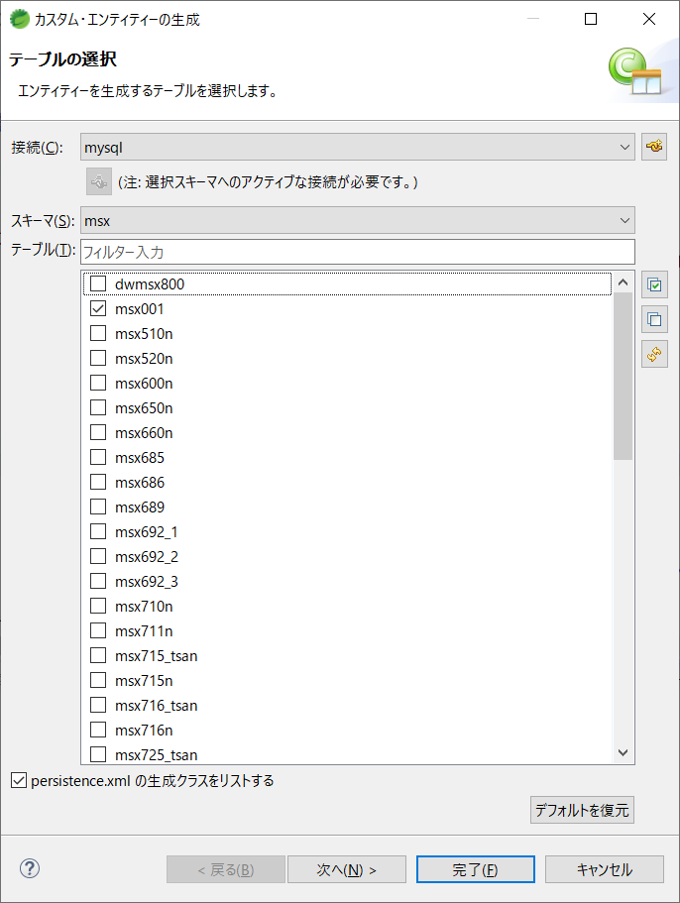

 | 補足： | 既存のプロジェクトにてJPAを利用

JDBCツールインストール
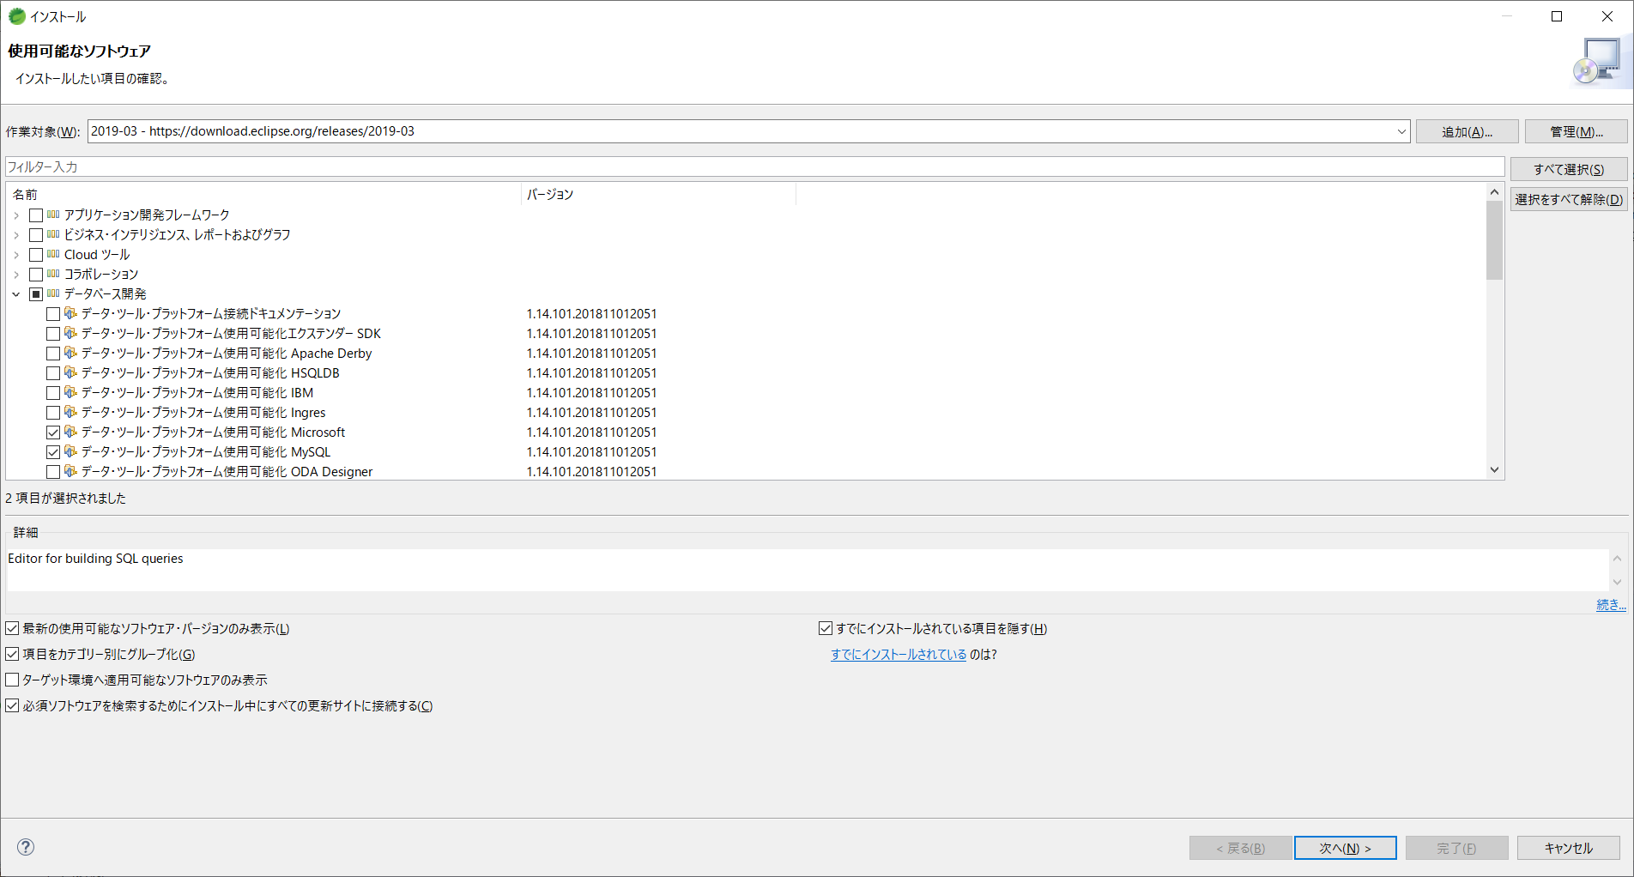

SQLServerとMysqlのJDBCをインストール

